상품제안서
피센 타입C 아연 합금 케이블 TC01-1000 | 상품코드: F16179

 |  |  |  |  |  |  | 02-412-0044 | www.easy1.co.kr
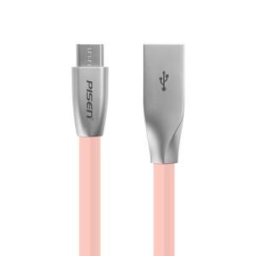

【상세/제작정보】

【인쇄/포장옵션】 | 레이저 / 포장지포장

【공급단가】 | 수량 | 50~ | 100~ | 500~ | 1,000~ | 2,000~
*VAT별도 | 단가 | 8,230원 | 7,930원 | 7,620원 | 7,320원 | 7,130원

【상품 URL】 | https://easy1.co.kr:443/src/goods_detail.php?gdno=16179

